расписание (1 модуль)
Расписание учебных занятий обучающихся Академии психологии и педагогики ЮФУ на 2 полугодие 2024-2025 уч.г. |  |  |  | 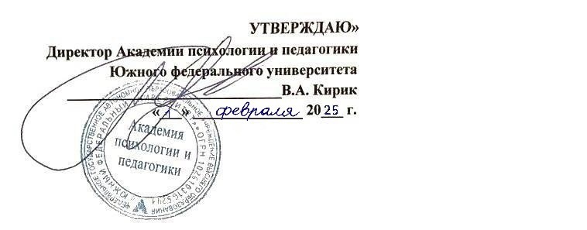

день недели | время проведения | уровень образования | СПЕЦИАЛИТЕТ
 |  | направление подготовки | 37.05.01 Клиническая психология
 |  | форма обучения | ОЧНАЯ ФОРМА ОБУЧЕНИЯ
 |  | курс | 5 курс
 |  | группа | 20ПП-37.05.01.02-о1
 |  |  | 1 модуль 10 семестра (8.02-5.04.2025)
ПОНЕДЕЛЬНИК | 13.45-15.20 | наименование дисциплины | Суицидология
 |  | Ф.И.О. преподавателя | доц. Михайлюк Е.Б.
 |  | вид занятия | лекция (17.02-31.03)
 |  | аудитория | дистанционный формат
 | 15.50-17.25 | наименование дисциплины | Суицидология
 |  | Ф.И.О. преподавателя | доц. Михайлюк Е.Б.
 |  | вид занятия | практическое занятие (17.02-31.03)
 |  | аудитория | дистанционный формат
ВТОРНИК | 9.50-11.25 | наименование дисциплины | Патопсихология творчества и психологическая реабилитация
 |  | Ф.И.О. преподавателя | доц. Лучинкина И.С.
 |  | вид занятия | лекция (18.02-11.03)
 |  | аудитория | дистанционный формат
 | 11.55-13.30 | наименование дисциплины | Патопсихология творчества и психологическая реабилитация
 |  | Ф.И.О. преподавателя | доц. Лучинкина И.С.
 |  | вид занятия | лекция (18.02-4.03)
 |  | аудитория | дистанционный формат
СРЕДА | 9.50-11.25 | наименование дисциплины | Патопсихология творчества и психологическая реабилитация
 |  | Ф.И.О. преподавателя | преп. Ключко Д.С.
 |  | вид занятия | практическое занятие (5.03-26.03)
 |  | аудитория | проспект Нагибина, 13, ауд. 111
 | 11.55-13.30 | наименование дисциплины | Патопсихология творчества и психологическая реабилитация
 |  | Ф.И.О. преподавателя | преп. Ключко Д.С.
 |  | вид занятия | практическое занятие (5.03-26.03)
 |  | аудитория | проспект Нагибина, 13, ауд. 111
 | 13.45-15.20 | наименование дисциплины | Патопсихология творчества и психологическая реабилитация
 |  | Ф.И.О. преподавателя | преп. Ключко Д.С.
 |  | вид занятия | практическое занятие (26.03)
 |  | аудитория | проспект Нагибина, 13, ауд. 111
ЧЕТВЕРГ | 9.50-11.25 | наименование дисциплины | Теория и практика индивидуальной терапии в транзактном анализе
 |  | Ф.И.О. преподавателя | преп. Минаева Е.А.
 |  | вид занятия | лекция (13.02-27.03)
 |  | аудитория | проспект Нагибина, 13, ауд. 111
 | 11.55-13.30 | наименование дисциплины | Теория и практика индивидуальной терапии в транзактном анализе
 |  | Ф.И.О. преподавателя | преп. Минаева Е.А.
 |  | вид занятия | практическое занятие (13.02-27.03)
 |  | аудитория | проспект Нагибина, 13, ауд. 111
ПЯТНИЦА | 13.45-15.20 | наименование дисциплины | Междисциплинарный подход к исследованиям мозга: нейрогенетика, нейрофизиология, нейробиология поведения
 |  | Ф.И.О. преподавателя | доц. Столетний А.С.
 |  | вид занятия | лекция (14.02-21.03), практическое занятие (28.03)
 |  | аудитория | проспект Нагибина, 13, ауд. 233
 | 15.50-17.25 | наименование дисциплины | Междисциплинарный подход к исследованиям мозга: нейрогенетика, нейрофизиология, нейробиология поведения
 |  | Ф.И.О. преподавателя | доц. Столетний А.С.
 |  | вид занятия | практическое занятие (14.02-28.03)
 |  | аудитория | проспект Нагибина, 13, ауд. 233
СУББОТА | 9.50-11.25 | наименование дисциплины | Междисциплинарный подход к исследованиям мозга: нейрогенетика, нейрофизиология, нейробиология поведения
 |  | Ф.И.О. преподавателя | доц. Денисова Е.Г.
 |  | вид занятия | лекция (15.02-1.03, 15.03-29.03)
 |  | аудитория | проспект Нагибина, 13, ауд. 233
 | 11.55-13.30 | наименование дисциплины | Междисциплинарный подход к исследованиям мозга: нейрогенетика, нейрофизиология, нейробиология поведения
 |  | Ф.И.О. преподавателя | доц. Денисова Е.Г.
 |  | вид занятия | практическое занятие (15.02-1.03, 15.03-29.03)
 |  | аудитория | проспект Нагибина, 13, ауд. 233

2.04-5.04.2025 |  | экзаменационная неделя (экзамен по дисциплине Патопсихология творчества и психологическая реабилитация)
7.04-12.04.2025 |  | неделя академической мобильности

